2.3b Rep com
2.3b Les communes par taille

Répartition (en % et en % cumulés) du nombre de communes et de la population municipale au 1er janvier 2026, selon la taille des communes

Taille des communes | Nombre de communes | Population | Taille des communes | Nombre de communes | Population |  |  | Communes | Population
 | En % |  |  | En % cumulés |  |  |  | 0 | 0
Moins de 50 habitants | 2.6% | 0.0% | Moins de 50 habitants | 2.6% | 0.0% | 50 | < 50 h. | 3% | 0%
50 à 99 habitants | 7.2% | 0.3% | Moins de 100 habitants | 9.7% | 0.3% | 100 | < 100 h. | 10% | 0%
100 à 199 habitants | 15.5% | 1.2% | Moins de 200 habitants | 25.2% | 1.5% | 200 | < 200 h. | 25% | 1%
200 à 299 habitants | 12.0% | 1.5% | Moins de 300 habitants | 37.3% | 3.0% | 300 | < 300 h. | 37% | 3%
300 à 399 habitants | 8.9% | 1.6% | Moins de 400 habitants | 46.1% | 4.6% | 400 | < 400 h. | 46% | 5%
400 à 499 habitants | 6.2% | 1.4% | Moins de 500 habitants | 52.3% | 6.0% | 500 | < 500 h. | 52% | 6%
500 à 699 habitants | 10.1% | 3.1% | Moins de 700 habitants | 62.5% | 9.0% | 700 | < 700 h. | 62% | 9%
700 à 999 habitants | 8.8% | 3.7% | Moins de 1 000 habitants | 71.2% | 12.8% | 1,000 | < 1 000 h. | 71% | 13%
1 000 à 1 499 habitants | 8.4% | 5.2% | Moins de 1 500 habitants | 79.7% | 18.0% | 1,500 | < 1 500 h. | 80% | 18%
1 500 à 1 999 habitants | 4.5% | 4.0% | Moins de 2 000 habitants | 84.2% | 22.0% | 2,000 | < 2 000 h. | 84% | 22%
2 000 à 2 499 habitants | 3.0% | 3.5% | Moins de 2 500 habitants | 87.2% | 25.4% | 2,500 | < 2 500 h. | 87% | 25%
2 500 à 2 999 habitants | 1.9% | 2.7% | Moins de 3 000 habitants | 89.2% | 28.1% | 3,000 | < 3 000 h. | 89% | 28%
3 000 à 3 499 habitants | 1.5% | 2.5% | Moins de 3 500 habitants | 90.7% | 30.6% | 3,500 | < 3 500 h. | 91% | 31%
3 500 à 3 999 habitants | 1.2% | 2.3% | Moins de 4 000 habitants | 91.9% | 32.9% | 4,000 | < 4 000 h. | 92% | 33%
4 000 à 4 999 habitants | 1.7% | 3.8% | Moins de 5 000 habitants | 93.5% | 36.7% | 5,000 | < 5 000 h. | 94% | 37%
5 000 à 5 999 habitants | 1.1% | 3.2% | Moins de 6 000 habitants | 94.7% | 39.9% | 6,000 | < 6 000 h. | 95% | 40%
6 000 à 7 999 habitants | 1.5% | 5.1% | Moins de 8 000 habitants | 96.1% | 45.0% | 8,000 | < 8 000 h. | 96% | 45%
8 000 à 9 999 habitants | 0.9% | 3.9% | Moins de 10 000 habitants | 97.0% | 48.9% | 10,000 | < 10 000 h. | 97% | 49%
10 000 à 19 999 habitants | 1.6% | 11.3% | Moins de 20 000 habitants | 98.6% | 60.2% | 20,000 | < 20 000 h. | 99% | 60%
20 000 à 29 999 habitants | 0.6% | 6.9% | Moins de 30 000 habitants | 99.2% | 67.1% | 30,000 | < 30 000 h. | 99% | 67%
30 000 à 49 999 habitants | 0.4% | 8.7% | Moins de 50 000 habitants | 99.6% | 75.8% | 50,000 | < 50 000 h. | 99.6% | 76%
50 000 à 79 999 habitants | 0.2% | 6.6% | Moins de 80 000 habitants | 99.8% | 82.4% | 80,000 | < 80 000 h. | 99.8% | 82%
80 000 à 99 999 habitants | 0.1% | 2.5% | Moins de 100 000 habitants | 99.9% | 84.9% | 100,000 | < 100 000 h. | 99.9% | 85%
100 000 à 199 999 habitants | 0.1% | 6.3% | Moins de 200 000 habitants | 100.0% | 91.1% | 200,000 | < 200 000 h. | 99.97% | 91%
200 000 à 299 999 habitants | 0.0% | 1.5% | Moins de 300 000 habitants | 100.0% | 92.7% | 300,000 | < 300 000 h. | 99.98% | 93%
300 000 habitants et plus | 0.0% | 7.3% | Toutes tailles confondues | 100.0% | 100.0% |  | Ensemble | 100% | 100%
Total | 100.0% | 100.0% | Toutes tailles confondues | 100.0% | 100.0%
Source : Insee, Recensement de la population.
Champ : France métropolitaine + DOM.
Le département de Mayotte a été recensé en 2017.
Lecture : 2,6 % des communes ont moins de 50 habitants et 7,2 % des communes ont entre 50 et 99 habitants. Ces dernières regroupent 0,3 % de la population. Cumulées, les communes de moins de 100 habitants regroupent 0,3 % de la population et représentent 9,7 % des communes.

Répartition (en % cumulés) du nombre de communes et de la population municipale au 1er janvier 2026, selon la taille des communes
 | Communes | Population
 | 0% | 0
< 50 h. | 3% | 0.00045172828262
< 100 h. | 10% | 0.0032554851084
< 200 h. | 25% | 0.015088531561
< 300 h. | 37% | 0.030397636459
< 400 h. | 46% | 0.04635798321
< 500 h. | 52% | 0.060858289648
< 700 h. | 62% | 0.091545723264
< 1 000 h. | 71% | 0.129642751
< 1 500 h. | 80% | 0.18250506875
< 2 000 h. | 84% | 0.22295149441
< 2 500 h. | 87% | 0.25687667859
< 3 000 h. | 89% | 0.28462591279
< 3 500 h. | 91% | 0.3101196978
< 4 000 h. | 92% | 0.33197343898
< 5 000 h. | 94% | 0.37032019859
< 6 000 h. | 95% | 0.40186958995
< 8 000 h. | 96% | 0.45394764202
< 10 000 h. | 97% | 0.49321376017
< 20 000 h. | 99% | 0.60291071088
< 30 000 h. | 99% | 0.67378508428
< 50 000 h. | 100% | 0.76147347127
< 80 000 h. | 100% | 0.82633957476
< 100 000 h. | 100% | 0.84877388565
< 200 000 h. | 100% | 0.911014494
< 300 000 h. | 100% | 0.92601359914
Ensemble | 100% | 1

Source : Insee, Recensement de la population.
Champ : France métropolitaine + DOM.
Lecture : Les communes de moins de 3 000 habitants regroupent 89,2 % des communes ; elles regroupent 28,1 % de la population.

2.5b-carte
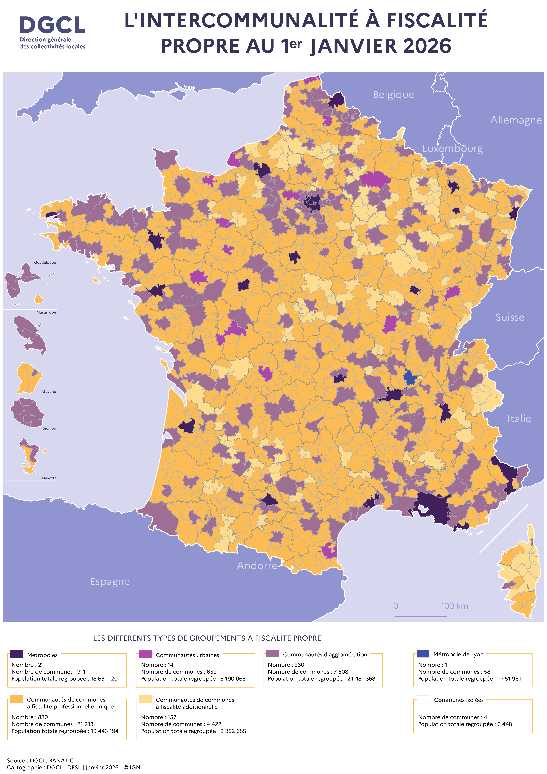
2.5b Les groupements de collectivités territoriales à fiscalité propre au 1er janvier 2026

